关系图
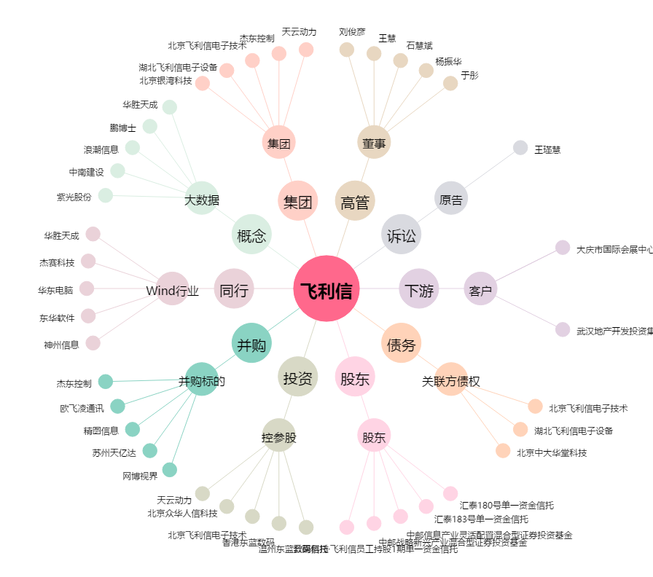
飞利信[300287.SZ] - 关系概览图

